数学公式
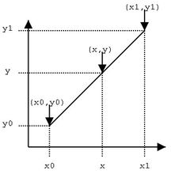
插值法计算
62.5 | X0
75 | X1
1280 | Y0
1676.78 | Y1

已知X
316 | X
9326.6984 | Y
9326.6984 | 公式验算

已知Y
65.915305711 | X
1388.41 | Y
65.915305711 | 公式验算

1388.41
1391

气缸容量
气缸容量计算
Model |  |  |  | Date | 2023-01-29
Size |  |  |  | Name | Zhao Rong

$$V=\frac{πd^{2}}{4}×L$$

 | d:气缸内径
 | L:气缸长度

 | d = | 1000 | mm
 | L = | 810 | mm
 | V = | 636172512.35 | mm3
 |  | 636.17251235 | L

圆环面积
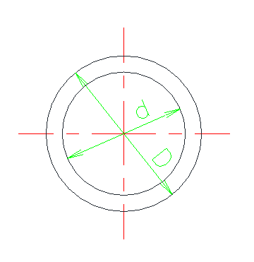
环形截面积计算
Model |  |  |  | Date | 2023-01-29
Size |  |  |  | Name | Zhao Rong

$$S=\frac{π{(D}^{2}−d^{2})}{4}$$

 | D = | 120 | mm
 | d = | 30 | mm
 | S = | 10602.875206 | mm2
 |  | 106.02875206 | cm2

弓形面积
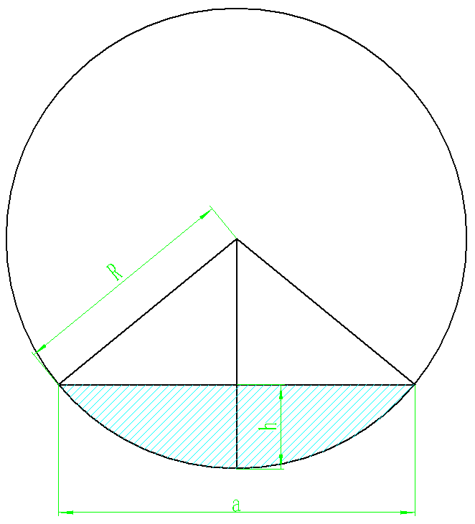
弓形截面积计算
Model |  |  |  | Date | 2023-01-29
Size |  |  |  | Name

$$S=\frac{nπR^{2}}{360}−\frac{ah}{2}$$
 |  |  |  |  |  | 等效⚪ |  |  |  | 弓形
 |  |  |  |  |  |  | 当量半径 | 水力半径 | d2/√D | 湿周 | 截面积 | 水力半径 | 当量半径 | d2/√D
 |  |  |  |  |  | 18645.9078 | 77.040098583 | 38.520049291 | 1912.5827668 | 826.59 | 24418.65 | 29.541398869 | 88.162904225 | 1916.7320626
 |  |  |  |  |  | 18948.4914 | 77.662681778 | 38.831340889 | 1935.8137406 |  |  |  | 0 | 0
 |  |  |  |  |  | 27761.7906 | 94.004533966 | 47.002266983 | 2577.9126318 | 995.29 | 35533.79 | 35.701823949 | 106.35204544 | 2541.856567

DN500
 | D = | 500 | mm
 | R= | 250 | mm
 | h = | 91 | mm
 | a = | 385.8 | mm
圆心角 | n= | 1.763 | 弧度 | 101.01 | °
弧长 | L= | 440.75 | mm
 | S= | 24418.65 | mm2

DN600
 | D = | 600 | mm
 | R= | 300 | mm
 | h = | 110 | mm
 | a = | 464.3 | mm
圆心角 | n= | 1.770 | 弧度 | 101.41 | °
弧长 | L= | 530.97 | mm
 | S= | 35533.79 | mm2

圆柱体侧面积
圆柱体侧面积计算
Model |  |  |  | Date | 2023-01-29
Size |  |  |  | Name | Zhao Rong

$$S=πDh$$

 | D = | 50 | mm
 | h = | 10 | mm
 | S = | 1570.7963268 | mm2

球台侧面积
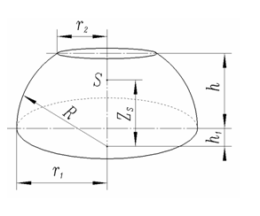
球台侧面积计算
Model |  |  |  | Date | 2023-01-29
Size |  |  |  | Name | Zhao Rong

$$S_{c}=2πRh$$

 | R = | 49 | mm
 | h = | 4 | mm
 | Sc = | 1231.5043202 | mm2
 |  |  |  |  |  | 140409.55
 |  |  |  |  |  | 114.01466296

圆台体积
圆台体积计算
Model |  |  |  | Date | 2023-01-29
Size |  |  |  | Name | Zhao Rong

$$V_{c}=\frac{1}{3}πh(r^{2}+R^{2}+rR)$$

 | R = | 607 | mm
 | r = | 421 | mm
 | h = | 70 | mm
 | Vc = | 58733739.703 | mm3 |  |  | 140409.55
 | = | 59 | L |  |  | 0.0023906114392

开孔轴径向截面积
开孔轴径向截面积计算
Model |  |  |  | Date | 2023-01-29
Size |  |  |  | Name | Zhao Rong

$$S=\frac{πd^{2}}{4}−d_{1}d$$

 | d = | 24.7 | mm
 | d1 = | 13 | mm
 | S = | 158.06356551 | mm2
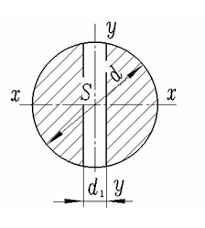

 | 22280.9 | 140.96164368

混合气体摩尔数
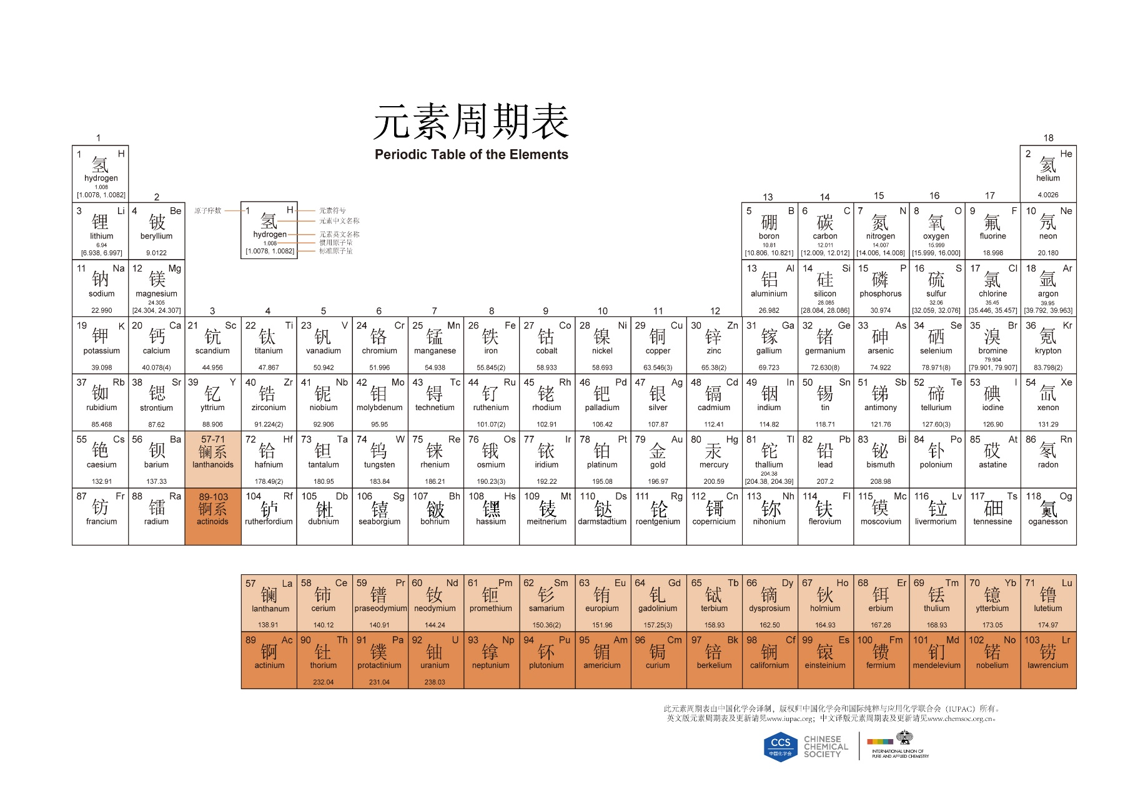
 |  |  |  |  |  |  |  | CO | 0.0523
 | 组分1 | 组分2 | 组分3 | 组分4 | 组分5 | 组分6 | 混合气体 | H2O | 0.537
名称 | CO | H2O | H2 | CO2 | CH4 | N2 |  | H2 | 0.1177
摩尔数 | 28.00 | 18.00 | 2.00 | 44.00 | 16.00 | 28.00 | 30.12 | CO2 | 0.2925
MOL分数 | 0.25 | 0.00 | 0.01 | 0.16 | 0.00 | 0.57 | 1.00 | CH4 | 0.000003435
 |  |  |  |  |  |  |  | N2 | 0.0003511

